Лист2
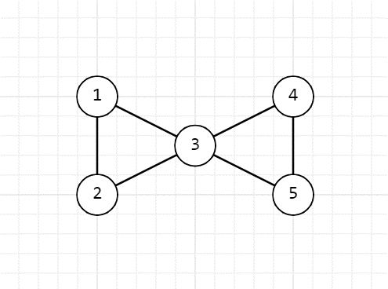
G | 1 | 2 | 3 | 4 | 5 | G | 1 | 2 | 3 | 4
1 | 0 | 1 | 1 | 0 | 0 | 1 | 0 | 1 | 1 | 1
2 | 1 | 0 | 1 | 0 | 0 | 2 | 1 | 0 | 1 | 1
3 | 1 | 1 | 0 | 1 | 1 | 3 | 1 | 1 | 0 | 1
4 | 0 | 0 | 1 | 0 | 1 | 4 | 1 | 1 | 1 | 0
5 | 0 | 0 | 1 | 1 | 0

